ФХД (стр.1)
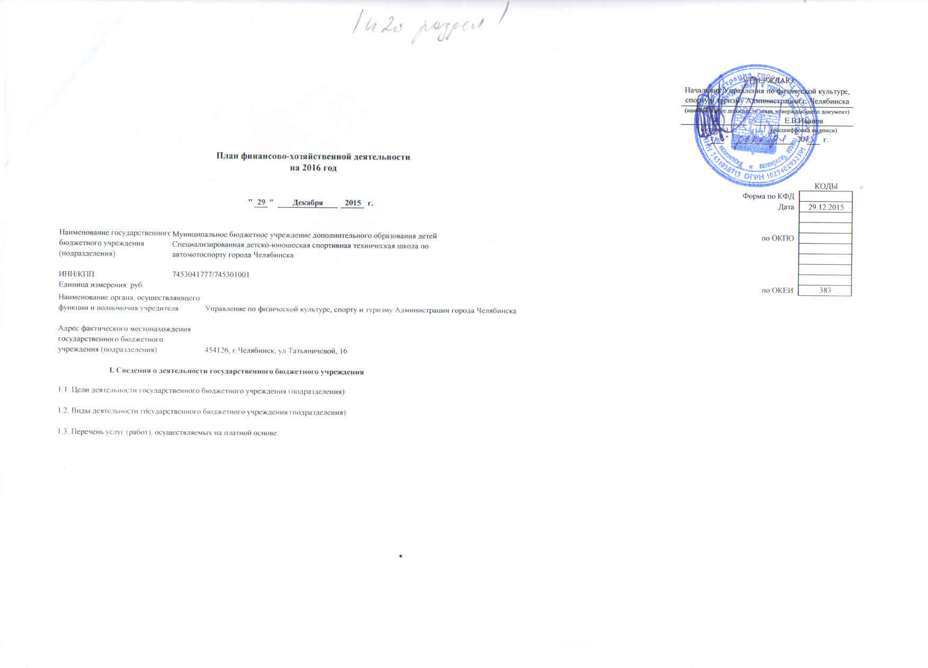
 |  |  |  |  |  |  |  |  | УТВЕРЖДАЮ
 |  |  |  |  |  |  |  |  | Начальник УФКСиТ
 |  |  |  |  |  |  |  |  | (наименование должности лица, утверждающего документ)
 |  |  |  |  |  |  |  |  |  |  |  | Иванов Е.В.
 |  |  |  |  |  |  |  |  | (подпись) |  |  | (расшифровка подписи)
 |  |  |  |  |  |  |  |  |  | " | " |  | 20 |  | г.

План финансово-хозяйственной деятельности
на 2016 год

 |  |  |  |  |  |  |  |  |  |  |  |  |  | КОДЫ
 |  |  |  |  |  |  |  |  |  |  |  |  | Форма по КФД
 |  |  | " | 29 | " | Декабря | 2015 | г. |  |  |  |  | Дата | 29.12.2015

Наименование государственного | Муниципальное бюджетное учреждение дополнительного образования детей Специализированная детско-юношеская спортивная техническая школа по автомотоспорту города Челябинска |  |  |  |  |  |  |  |  |  |  |  | по ОКПО
бюджетного учреждения
(подразделения)

ИНН/КПП | 7453041777/745301001
Единица измерения: руб. |  |  |  |  |  |  |  |  |  |  |  |  | по ОКЕИ | 383

Наименование органа, осуществляющего |  | Управление по физической культуре, спорту и туризму Администрации города Челябинска
функции и полномочия учредителя

Адрес фактического местонахождения |  | 454091, г.Челябинск, ул.Свободы,161
государственного бюджетного
учреждения (подразделения)

I. Сведения о деятельности государственного бюджетного учреждения

1.1. Цели деятельности государственного бюджетного учреждения (подразделения):

1.2. Виды деятельности государственного бюджетного учреждения (подразделения):

1.3. Перечень услуг (работ), осуществляемых на платной основе:

